F02.CFG-Paths
 | VVSS, Info Romana, 2024-2025

F02. cautarea filmelor care au un anumit regizor (sau parti din numele regizorului).

 |  | F02. Covered source code |  |  |  | F02. Control Flow Graph (CFG) | F02. Cyclomatic Complexity (CC)
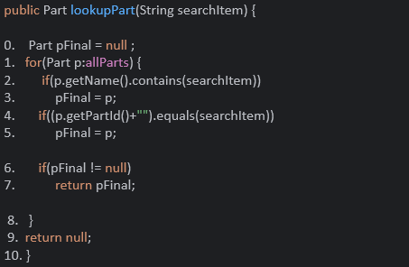
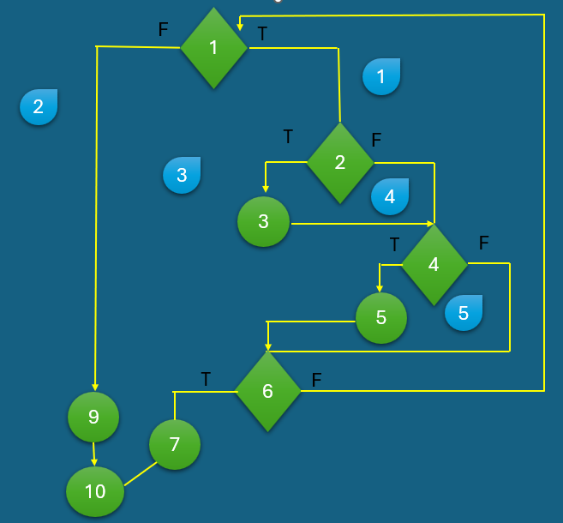
 |  |  |  |  |  | Se va insera CFG asociat codului sursa testat (poza, diagrama, etc.). | CC1 = No. of regions = |  | 5
 |  |  |  |  |  |  | CC2 = Edges - Nodes + 2 = |  | 19
 |  | Line No. | Line No. | Line No. | Line No. |  | CC3 = No. of Conditions + 1 = |  | 5
 |  | Req02_L01 | …
 |  | Req02_L02 | …
 |  | Req02_L03 | … |  |  |  | F02. Individual Paths
 |  | ... | …
 |  | .. | … |  |  |  | Path No. | Path
 |  | ... |  |  |  |  | F02_P01 | 1(T) - 2(F) - 4(F) - 6(F)-1
 |  |  |  |  |  |  | F02_P02 | 1(T) - 2(F) - 4(F) - 6(T)- 7 - 10
 |  |  |  |  |  |  | F02_P03 | 1(T) - 2(F) - 4(T) - 5 - 6(F)- 1
 |  |  |  |  |  |  | F02_P04 | 1(T) - 2(F) - 4(T) - 5 - 6(T)- 7-10
 |  |  |  |  |  |  | F02_P05 | 1(T) - 2(T) - 3 - 4(F) - 6(F)-1
 |  |  |  |  |  |  | F02_P06 | 1(T) - 2(T) - 3 - 4(F) - 6(T)- 7 - 10
 |  |  |  |  |  |  | F02_P07 | 1(T) - 2(T) - 3 - 4(T) - 5 - 6(F)- 1
 |  |  |  |  |  |  | F02_P08 | 1(T) - 2(T) - 3 - 4(T) - 5 - 6(T)- 7-10
 |  |  |  |  |  |  | F02_P09 | 1(F) - 9 -10

